상품제안서
신문지 지우개 연필 10본입세트(은색)-원통포함 | 상품코드: F00220

 |  |  |  |  |  |  | 02-412-0044 | www.easy1.co.kr
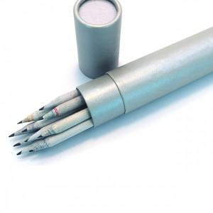

【상세/제작정보】 | .

【인쇄/포장옵션】 | 실크 / 포장불가능

【공급단가】 | 수량 | 300~ | 500~ | 1,000~ | 3,000~ | 5,000~
*VAT별도 | 단가 | 2,340원 | 2,300원 | 2,250원 | 2,160원 | 2,070원

【상품 URL】 | http://www.easy1.co.kr/src/goods_detail.php?gdno=220

